Tabelle1
Vergleich von Key-Value Datenspeichern

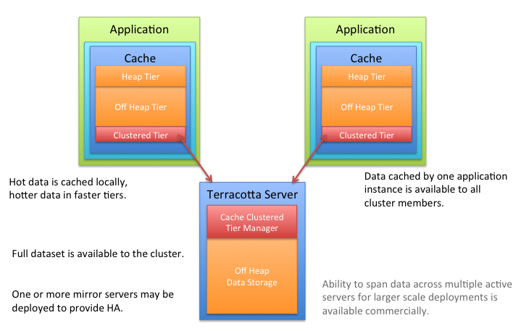
Name | Typ von Key Value | Persistent oder nicht | Unterstützte Programmiersprachen | Letztes Update | Dokumentation | Clusterfähigkeit | Integrationskomplexität | Replizierbarkeit | Skalierbarkeit |  | Ehcache clustering
Rocks DB* | Eigener Prozess (Strings in SSTables) | Persistent (Write Ahead Log und Memtable) Embedded (basiert auf LevelDB) | C++ (C, Go, Java, Perl, PHP, Python, Ruby) | 27.05.2021 facebook/rocksdb: A library that provides an embeddable, persistent key-value store for fast storage. (github.com) | RocksDB Basics · facebook/rocksdb Wiki (github.com) | möglich - mit Rocksplcator, automatisierte Cluster-management | mit Docker selbst eine image bauen/file pullen | 3 echt-zeit Replikationsmethoden mit Rocksplicator: 1. Async 2.Semi-sync 3. Sync | kann auf mehreren Cores laufen lassen und die Workloads (z.B. IO-bound, in-memory, write-once) zu verteilen
LevelDB | Eigener Prozess (Get, Put, Delete-Methoden) | Persistent (on-disk, file based persistence database) | C++ (Clojure, Cocoa, D, Dart, Delphi, Erlang, Go, Groovy, Haskell, Java, JavaScript, Lisp, Lua, Matlab, Objective-C, Ocaml, PHP, Python, Ruby, Scala, Visual Basic) | 25.05.2021 google/leveldb: LevelDB is a fast key-value storage library written at Google that provides an ordered mapping from string keys to string values. (github.com) | LevelDB to Persist Data (learning-dcs-bbn.netlify.app) | nicht möglich | mit CMake herunterladen und installieren |  | Leistung sinkt wenn die Größe großer als RAM Kapazität ist | Daten können stark komprimiert (weniger Speicherplatz Verbrauch)
Ehcache/ Big Memory Go | Jcache API | Persistent | Java | 28.05.2021 ehcache/ehcache3: Ehcache 3.x line (github.com) |  | möglich - mit einem Terracotta Server | kleines package (1755KB jar) | Cache Daten können replizierte werden, mit RMI, Jgroups, JMS, Cache Server | kann auf mehreren Cores alufen lassen und in hunderte Caches/cluster-Caches mit Terracotta installiert werden
MapDB* | Map | Persistent | Kotlin (Java) | 13.02.2021 https://github.com/jankotek/mapdb.git |  | nicht möglich | kleines package (160KB jar) | Man kann mehrere Threads nutzen, aber wie bereits in Skalierbakeit angesprochen, basiert es auf die Java Collections | Skaliernbarkeit basiert auf die von Java Collection, durch beispielweise Threads
RiakKV | Eigener Prozess (Strings oder Buckets) | Persistent | Erlang | 05.05.2021 basho/riak_kv: Riak Key/Value Store (github.com) | Replication (riak.com) | möglich - Nodes können hinzugefügt, ersetzt und gelöscht | einfache Einbindung in ein Maven Projekt | N_val: Daten werden auf N_val verschiedene Knoten repliziert, wodurch N_val Replikas des Objekts gespeichert werden (default N_val ist 3) -> Siehe Bild Multi-Cluster-Replikation (Enterprise-/Entwicklerversion) | Führt zu einer nahezu linearen Leistungssteigerung, wenn man die Kapazität erhöht
SSBD | Unterstützt Redis und seine Clients - Jcache API | Persistent (on-disk) + durch key expiration | C++ (C, Erlang, Go, Java, Lua, PHP, Python, Ruby, Swift) | 07.10.2020 ideawu/ssdb: SSDB - A fast NoSQL database, an alternative to Redis (github.com) | https://ssdb.io/?lang=en | möglich - durch Redis protocol | Production nur auf Linux - Linux VM erfordert, wenn man der Server in Windows laufen lassen will - sonst einfach von github pullen mit wenigen Commands | Master-Slave Zuweisung, ein Slave darf mehrere Masters haben | Ähnlich wie Redis
Voldermort | Hash-Tabelle | Persistent | Java | 31.08.2017 voldemort/voldemort: An open source clone of Amazon's Dynamo. (github.com) | Neun NoSQL-Datenbanken für den produktiven Einsatz (storage-insider.de)
Aerospike | Eigener Prozess (Keys mit Sets und Bins) | Persistent (eigenes log filesystem + Warm Restart möglich) | C (C#, C++, Go, PHP, Python, Ruby, Rust) | 12.05.2021 aerospike/aerospike-client-java: Aerospike Java Client Library (github.com) |  | möglich: Auto-Clustering Feature, Auto-Rebalancing, Cross Datacenter Replication |  | Master-Slave Zuweisung (ein Knoten kann Master als auch Slave sein), synchronisierte Replikation, Rack-Awareness) | Multi-threaded, eine oder mehrer Instanzen können auf mehrere Cores verteilt werden (Rack-Awareness)
Apache Ignite (erlaubt aber SOL Transaktionen) | JCache API | Persistent (RAM verhält sich dann wie ein verteiltes, persistentes System) | Java (C#) | 04.06.2021 https://github.com/apache/ignite | https://ignite.apache.org/docs/latest/index | möglich - Server nodes, die durch Discovery Mechanisms automatisch eingerichtet wird (TCP/IP Discovery, ZooKeeper Discovery) | binaries als ZIP herunterladen, Docker, DEB/RPM package etc. | Replication-Mode als Cache Operation wählen, um Daten auf alle Nodes zu replizieren | Kann auf tausenden Nodes skaliert
Tarantool | Eigener Prozess (Indexes) | Persistent WAL Snapshots | C (C++, Lua, Python) | 03.06.2021 tarantool/tarantool: Get your data in RAM. Get compute close to data. Enjoy the performance. (github.com) | https://www.tarantool.io/en/doc/latest/ | möglich - mit Cartridge Framework | Docker/offizielles package manager | Mit Cartridge Daten auf verschiedenen Servers replizieren/splitten | horizontale Skalierung auf mehreren Nodes mit vshard Module
Couchbase Server | Eigener Prozess (agnostisch) | Persistent | C++, Erlang, C, Go (C#, Java, JavaScript, PHP, Python) | März 2021 The Best Free NoSQL Database – Open Source Downloads (couchbase.com) |  | möglich - Auto-Clustering (Daten bzw. Services automatisch auf Nodes verteilt) | MSI File (Windows), Apt (Linux), Docker, Vmware, Cloud Servers (z.B. Amazon Web Services, Microsoft Azure) usw. | Daten auf Nodes replizieren | Multi-dimensional Scaling - Nodes dürfen nach Typ separat skaliert werden | https://www.couchbase.com/multi-dimensional-scalability-overview
Redis | Redis Java Client (Redisson) - Jcache API | Nicht persistent (Daten können beim Reboot verloren gehen) Lösungen: -Snapshot -Append Only File (AOF) -Snapshot + AOF | C (ActionScript, Bash, C++, Clojure, Delphi, Erlang, Java, Matlab, Nim, Objective-C, Ocaml, Pascal, Perl, PHP, PL/SQL, Python, R, Racket, Rebol, Ruby, Rust, Scheme, Smalltalk, Swift, Tcl, VCL) | 04.06.2021 https://github.com/redis/redis.git | Redis Persistence – Redis | möglich - Auto-Clustering | kleines package (2401KB)/Docker/Cloud Servers | Daten automatisch auf mehreren Nodes ge-sharded | Daten auf mehreren Servers shard-en bzw. presharding für zukunftiges Bedarf
Scalaris | Hash-Tabelle | Nicht persistent (In-memory only) | Erlang | 24.03.2021 https://github.com/scalaris-team/scalaris.git
Tokyo Cabinet | Eigener Prozess (Binary data, String) | Persistent | C (Perl, Java, Lua, Ruby) | 17.08.2012 https://dbmx.net/tokyocabinet/
Kyoto Carbinet (Nachfolger von Tokyo Cabinet) | Eigener Prozess (Binary data, String) | Persistent | C++ (C, Java, Lua, Perl, Python, Ruby) | 19.07.2020 https://dbmx.net/kyotocabinet/
Apache Hbase | Map | Persistent | Java | 04.06.2021 https://github.com/apache/hbase
Hazelcast | JCache API | Nicht persistent (Hot Restart Persistence) | Java | 03.06.2021 https://github.com/hazelcast/hazelcast

